Arènes du bad
Arènes du Bad 14è édition - Fiche d'inscription Samedi 26 mars 2022 (Doubles) et Dimanche 27 mars 2022 (Mixte) / 4 ou 5 séries de N2 à P12 pour chaque tableau

Club : |  |  |  |  | Sigle :

Nom du responsable :

Téléphone : |  |  | Adresse e-mail :

 |  |  | ↓ Inscrivez une X dans les colonnes pour un calcul automatique du tarif ↓

Nom | Prénom | N° Licence | Double | Partenaire (NOM Prénom, Club) | Mixte | Partenaire (NOM Prénom, Club)

TOTAL à payer : | 0 | € | 0 | x 1 tableau (17 euros) | 0 | x 2 tableaux (20 euros)

Inscriptions avant le 12 mars 2022 |  | Règlement | par chèque : |  | Informations
 |  |  | A l'ordre « Olympique Badminton Club »
à renvoyer à : |  |  |  |  | par mail : | tournois@obc-nimes.com
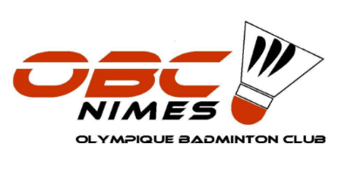
Tristan Bellosta |  |  | par virement : |  | par tél : | 06 20 35 36 89

16 rue Jean Macé
30520 St Martin de Valgalgues

ou par email :
tournois@obc-nimes.com

